Лист1
Тел. +7 (495) 208 83-66 |  |  |  | Объект :
Web: http://light-snab.ru/ |  |  |  | заказчик:
E-mail: info@light-snab.ru |  |  |  | телефон:

 |  | Заказ клиента №02/20-3164 от 11/08/21г

№ | артикул | изображение | наименование/характеристика | цена ррц | кол-во | шт | итого ррц | сроки
1 | A7210PL-3WH |  | Ширина, мм 400 Высота, мм 80 Длина, мм 400 | 6690.00 | 1 | шт | 6690.00 | в наличии | 5018 | 5018
2 | 1154-LED15PL |  | Диаметр, см: 17 Высота min, см: 73 Высота max, см: 213 Тип цоколя LED 4000K Общая мощность: 15 Цвет арматуры: Хром | 16500.00 | 2 | шт | 33000.00 | в наличии | 12375 | 24750
3 | 358320 | 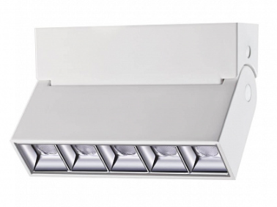 | Ширина, мм 55 Высота, мм 95 Длина, мм 137 Тип цоколя LED 4000K | 4940.00 | 7 | шт | 34580.00 | в наличии | 3700 | 25900
4 | C017CW-01CH |  | Диаметр, мм 60 Лампа GU10 | 1990.00 | 4 | шт | 7960.00 | в наличии | 1493 | 5972
5 | 27397 |  | Мощность 23w 4000К Ширина, мм 37 Высота, мм 50 Длина, мм 1000 | 6710.00 | 1 | шт | 6710.00 | 7-10 дней | 5025 | 5025
6 | 5531 | 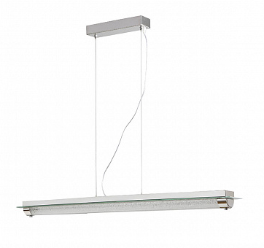 | 5531, Подвесной светодиодный светильник Mantra Tube | 24489.00 | 2 | шт | 48978.00 | 1шт, плюс заказ |  | 0
7 | Rumba ch |  | LS Светильник подвесной Rumba ch (габариты 45*8.2) | 11800.00 | 2 | шт | 23600.00 | заказ 45 раб дней |  | 0
8 | 1424 |  | Подвесная люстра Mantra Zen 1424 | 47257.00 | 2 | шт | 94514.00 | 1шт, плюс заказ |  | 0
9 |  |  | Модуль COMBO нейтральный белый свет 003953 12w 4000К | 3563.00 | 3 | шт | 10689.00 | в наличии |  | 0
10 |  |  | Корпус светильника COMBO-20 одинарный белый, 004154 | 2284.00 | 3 | шт | 6852.00 | в наличии |  | 0
 |  |  |  | Итого: |  |  | 88940.00 |  |  | 66665
Поставщик: _____________________________
Покупатель:_____________________________________ / ____________________________ /

